Graf
 | Søknader om dagpenger Måned
 | Graf. Antall søknader | Data til juni, oppdatert: 03.07.26

18 Nordland - Nordlánnda
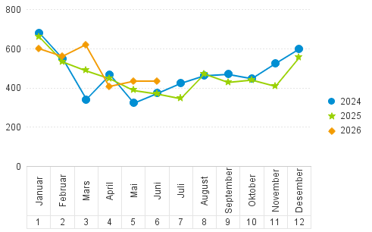

 | 330 000 mars 2020 er utenfor grafen

